I. Část 1a
I. Část 1a
Organizační struktura povinné osoby

Organizační struktura povinné osoby |  | Vyhláška č.163/2014 Sb., příloha 10

Informace platné k datu | 2020-06-30
Počet poradenských míst | 268 | Bod 1 písm. h)
Počet pracovníků (přepočtený stav) | 426
Organizační struktura povinné osoby (znázorní se níže)
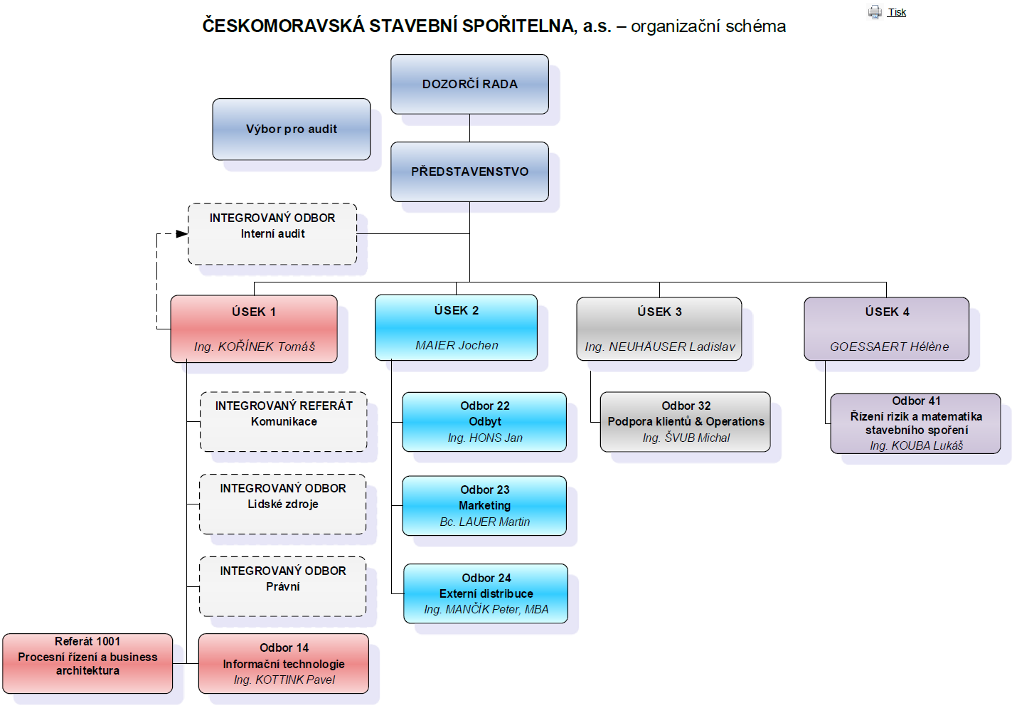
Zobrazuje umístění vybraného obrazce.

I. Část 7
I. Část 7 |  | Prováděcí nařízení Komise (EU) č. 680/2014 ze dne 16. dubna 2014, kterým se stanoví prováděcí technické normy, pokud jde o podávání zpráv institucí pro účely dohledu podle nařízení Evropského parlamentu a Rady (EU) č.575/2013, v platném znění
Výkaz zisku nebo ztráty povinné osoby podle výkazů předkládaných České národní bance

Údaje o finanční situaci povinné osoby |  |  |  | Vyhláška č. 163/2014 Sb., v platném znění, příloha 10

Informace platné k datu: |  |  | 2020-06-30
Čtvrtletní výkaz zisku nebo ztráty povinné osoby (v tis.Kč) |  |  | K ultimu vykazovaného období | Bod 5 písm. b)
 |  |  | 2020-06-30
Úrokové výnosy |  |  | 2,039,185
Úroky z finančních aktiv k obchodování |  |  | 0
Úroky z finančních aktiv jiných než k obchodování povinně v RH vykázané do zisku nebo ztráty |  |  | 0
Úroky z finančních aktiv v reálné hodnotě vykázané do zisku nebo ztráty |  |  | 0
Úroky z finančních aktiv v reálné hodnotě vykázané do OCI |  |  | 34,898
Úroky z finančních aktiv v naběhlé hodnotě |  |  | 2,002,905
Zisk ze zajišťovacích úrokových derivátů |  |  | 1,383
Úroky z ostatních aktiv |  |  | 0
Úroky ze závazků |  |  | 0
Úrokové náklady |  |  | 1,014,107
Úroky na finanční závazky k obchodování |  |  | 0
Úroky na finanční závazky v reálné hodnotě vykázané do zisku nebo ztráty |  |  | 0
Úroky na finanční závazky v naběhlé hodnotě |  |  | 1,006,053
Ztráta ze zajišťovacích úrokových derivátů |  |  | 7,994
Úroky na ostatní závazky |  |  | 60
Úroky na aktiva |  |  | 0
Náklady na základní kapitál splatný na požádání |  |  | 0
Výnosy z dividend |  |  | 0
Výnosy z dividend z finančních aktiv k obchodování |  |  | 0
Výnosy z dividend z finančních aktiv jiných než k obchodování povinně v RH vykázané do zisku nebo ztráty |  |  | 0
Výnosy z dividend z finančních aktiv v reálné hodnotě vykázané do OCI |  |  | 0
Výnosy z dividend z účastí v dceřiných, společných a přidružených podnicích neoceňovaných metodou ekvivalence |  |  | 0
Výnosy z poplatků a provizí |  |  | 539,727
Náklady na poplatky a provize |  |  | 260,484
Zisk nebo (-) ztráta z odúčtování finančních aktiv a závazků nevykázaných v RH do Z/Z |  |  | 6,804
Zisk nebo (-) ztráta z finančních aktiv v reálné hodnotě vykázané do OCI |  |  | 3,402
Zisk nebo (-) ztráta z finančních aktiv v naběhlé hodnotě |  |  | 3,402
Zisk nebo (-) ztráta z finančních závazků v naběhlé hodnotě |  |  | 0
Zisk nebo (-) ztráta z ostatních finančních závazků |  |  | 0
Zisk nebo (-) ztráta z finančních aktiv a závazků k obchodování |  |  | 0
Zisk nebo (-) ztráta z finančních aktiv neurčených k obchodování povinně v RH vykázané do zisku nebo ztráty |  |  | 0
Zisk nebo (-) ztráta z finančních aktiv a závazků v RH vykázané do zisku nebo ztráty |  |  | 0
Zisk nebo (-) ztráta ze zajišťovacího účetnictví |  |  | -34
Kurzové rozdíly - zisk nebo (-) ztráta |  |  | -555
Zisk nebo (-) ztráta z odúčtování nefinančních aktiv |  |  | -16
Ostatní provozní výnosy |  |  | 42,500
Ostatní provozní náklady |  |  | 1,020
Zisk nebo (-) ztráta z provozní činnosti |  |  | 1,351,999
Správní náklady |  |  | 533,042
Náklady na zaměstnance |  |  | 218,726
Ostatní správní náklady |  |  | 314,316
Odpisy |  |  | 133,251
Odpisy pozemků, budov a zařízení |  |  | 13,045
Odpisy investic do nemovitostí |  |  | 0
Odpisy nehmotného majetku |  |  | 120,206
Zisk nebo (-) ztráta z modifikace |  |  | -59,105
Zisk nebo (-) ztráta z modifikace finančních aktiv v RH vykázané do OCI |  |  | 0
Zisk nebo (-) ztráta z modifikace finančních aktiv v naběhlé hodnotě |  |  | -59,105
Tvorba rezerv nebo jejich (-) reverzování |  |  | 1,998
Rezervy na poskytnuté přísliby a záruky nebo jejich (-) reverzování |  |  | 1,998
Ostatní rezervy nebo jejich (-) reverzování |  |  | 0
Ztráty ze znehodnocení finan.aktiv nevykázaných v RH do Z/Z nebo jejich (-) reverzování |  |  | 395,710
Ztráty ze znehodnocení finan.aktiv v RH vykázané do OCI nebo jejich (-) reverzování |  |  | 45
Ztráty ze znehodnocení finan.aktiv v naběhlé hodnotě nebo jejich (-) reverzování |  |  | 395,665
Ztráty ze znehodnocení investic v dceřiných, společných a přidružených podnicích nebo jejich (-) reverzování |  |  | 0
Ztráty ze znehodnocení nefinančních aktiv nebo jejich (-) reverzování |  |  | 12,177
Ztráty ze znehodnocení pozemků, budov a zařízení nebo jejich (-) reverzování |  |  | 0
Ztráty ze znehodnocení z investic do nemovitostí nebo jejich (-) reverzování |  |  | 0
Ztráty ze znehodnocení goodwillu nebo jejich (-) reverzování |  |  | 0
Ztráty ze znehodnocení nehmotného majetku nebo jejich (-) reverzování |  |  | 1,628
Ztráty ze znehodnocení ostatních nefinančních aktiv nebo jejich (-) reverzování |  |  | 10,549
Negativní goodwill účtovaný do výkazu zisku nebo ztráty |  |  | 0
Podíl na zisku nebo (-) ztrátě dceřiných, společných a přidružených podniků oceňovaných metodou ekvivalence |  |  | 0
Zisk nebo (-) ztráta z neoběžných aktiv a vyřazovaných skupin |  |  | 0
Zisk nebo (-) ztráta z pokračujících činností před zdaněním |  |  | 216,716
Náklady nebo (-) výnosy na daň z příjmů z pokračujících činností |  |  | 43,166
Zisk nebo (-) ztráta z pokračujících činností po zdanění |  |  | 173,550
Zisk nebo (-) ztráta z ukončovaných činností po zdanění |  |  | 0
Zisk nebo (-) ztráta z ukončovaných činností před zdaněním |  |  | 0
Náklady nebo (-) výnosy na daň z příjmů z ukončovaných činností |  |  | 0
Zisk nebo (-) ztráta běžného roku po zdanění |  |  | 173,550
Menšinové podíly na zisku nebo (-) ztrátě |  |  | XX
Zisk nebo (-) ztráta mateřského podniku bez menšinových podílů |  |  | XX

V Praze, 30.06.2020

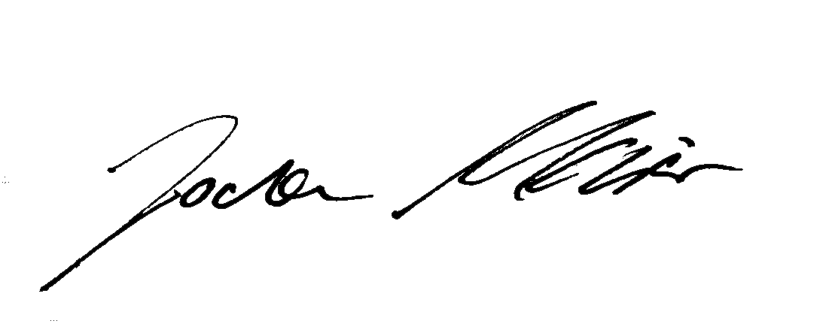

Ing. Tomáš Kořínek | Jochen Maier
předseda představenstva | místopředseda představenstva

